Esquema
OBJETIVOS SALUD OCUPACIONAL - 2021

1. Adelantar los planes para mantener lugares de trabajo sanos y seguros y cumplir los requisitos legales aplicables frente a la declaración de emergencia nacional por COVID-19

PROGRAMAS | Logrado | Esperado
1. Programa para gestión de COVID | 100% | 100%

Programas gestión COVID - DLTD 2021

Indic COVID
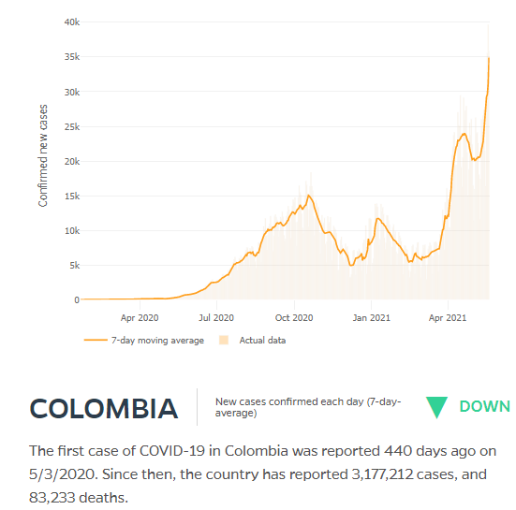
 | SISTEMA DE GESTION EN SALUD Y SEGURIDAD EN EL TRABAJO |  |  | Documento de base: PLAN DE GESTIÓN FRENTE AL COVID-19 (SIG-4413) |  |  |  | https://www.ins.gov.co/Noticias/Paginas/coronavirus-positividad.aspx

PROGRAMA: Plan COVID-19 | CONTROL DE RIESGOS PARA LA SALUD |  |  |  | VERSIÓN: 2021
FICHA DE INDICADORES
FECHA DEL MEDICIÓN: MAYO 24 DE 2021

OBJETIVOS ESPECÍFICOS | META | DEFINICIÓN | FÓRMULA | MEDICIÓN | RESULTADO | 2020
Prevenir la presencia de casos de COVID-19 en la empresa (se mide según pruebas realizadas) | Mantener una tasa de positividad de las pruebas bajo la tasa nacional (30,1) | Positividad de las pruebas COVID (%) | # pruebas positivas de COVID x 100 Total de trabajadores | 1.347 x 100 5.115 | 26.33% | 9.55% | Nacional: 30,1
Mantener indicadores de ausentismo médico de trabajadores diagnosticados con COVID-19 | Mantener el registro de ausentismo según el requisito legal aplicable | Índice general de ausentismo | Días de ausencia en el periodo x 100 Días programados de trabajo | 26.434 x 100 537.075 | 4.92% | 7.89% | Promedio 2019: 4,6% (año usual)
Cumplir los requisitos legales aplicables según las normas emitidas por el Gobierno | Cumplir el 100% de los requisitos aplicables | Cumplimiento (%) | # requisitos cumplidos x 100 Requisitos aplicables | 99.1 | Ver abajo | 99.90%
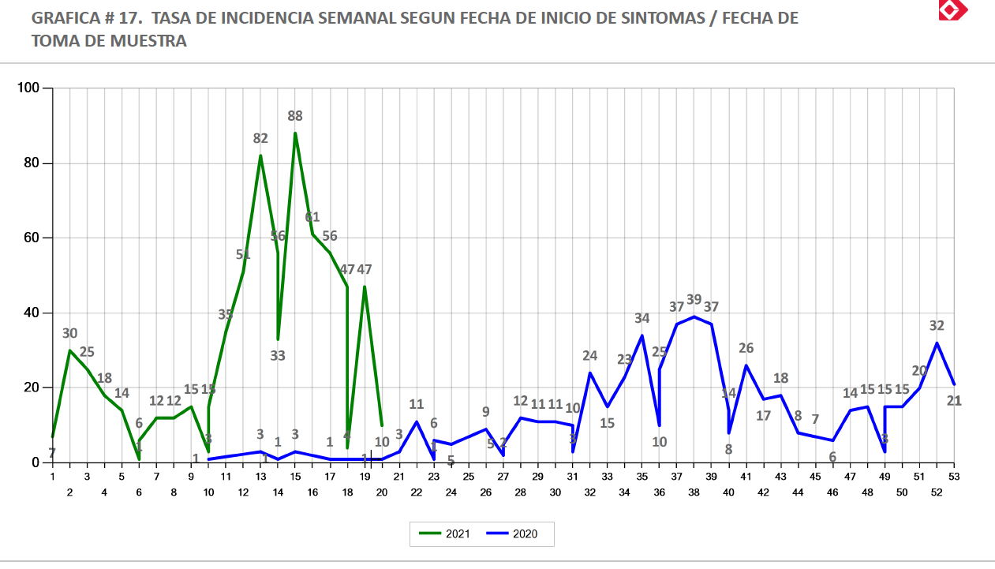
Cubrir el 100% de la población a riesgo con actividades de prevención | Lograr una cobertura del 100% de las actividades definidas | Cobertura (%) | # trabajadores cubiertos x 100 Trabajadores a riesgo | 5.115 x 100 5.115 | 100% | 100%
Cumplir el plan de trabajo establecido para este programa | Cumplir al menos el 95% del cronograma de actividades establecido | Cumplimiento (%) | # actividades realizadas x 100 # actividades programadas | 48*100 48 | 100% | 100% |  | https://coronavirus.jhu.edu/data/new-cases
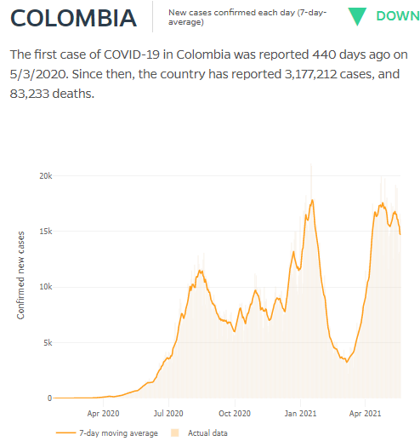
Notas: Hasta la fecha hay 745 casos confirmados de COVID-19 en trabajadores de la empresa, 712 de los cuales están recuperados y 30 siguen activos, hay reporte de tres fatalidades por esta causa. En la revisión de línea de tiempo y y cerco epidemiológico se definió el lugar probable de contagio: 714 casos fuera de la empresa, 4 casos en la empresa, 27 sin definir aún En los 2.642 casos con 90.550 días de ausencia se incluyen: (1) síntomas respiratorios (1.290 casos), (2) resultados positivos (489), (3) contacto o viaje (334), (4) condiciones de riesgo (edad, embarazo o comorbilidad) (373) y (5) otros (tamizaje, espera de resultado y otros) (156)

CALIFICACIÓN REQUISITOS LEGALES Incluye requisitos aplicables + recomendaciones Minsalud | # | %
Cumple el requisito | 425 | 97.5
Brecha baja | 11 | 2.5
Brecha media | 0 | 0.0
Brecha alta | 0 | 0.0
No aplica | 29
TOTAL | 465 | 100.0 |  |  |  |  |  | En marzo/2021 no aparecía Colombia, pero nuevamente se encuentra
Preguntas aplicables | 436 | 99.1 |  |  |  |  |  | Aparecen los registros de los primeros 22 paises
 |  |  |  |  |  |  |  | En mayo está en 5o lugar

